手順書
操作手順書 |  |  |  |  | 作成日時：2019/10/17-15:20:42

 | １．操作環境

 |  |  | シナリオファイル名 | C:\Users\Administrator\Desktop\動作確認手順\売掛金残高明細表出力.winsnr

 | ２．操作手順

 |  | ２．１．シナリオ：売掛金残高明細表出力
 |  |  | ２．１．１．[売掛金残高明細表 ]ウィンドウ |  |  | 確認日 | 結果
 |  |  | 画面 | 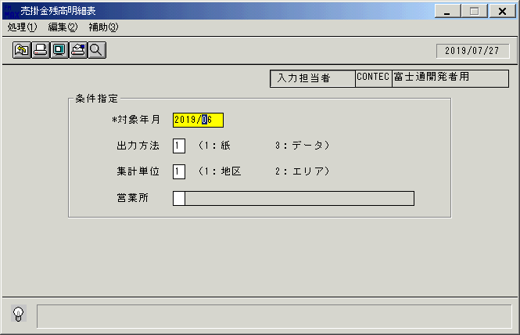
 |  |  | 操作内容 | 「売掛金残高明細表 」ウィンドウを初期画面表示します。「対象年月」を入力します。

 |  |  | ２．１．２．[売掛金残高明細表 ]ウィンドウ |  |  | 確認日 | 結果
 |  |  | 画面 | 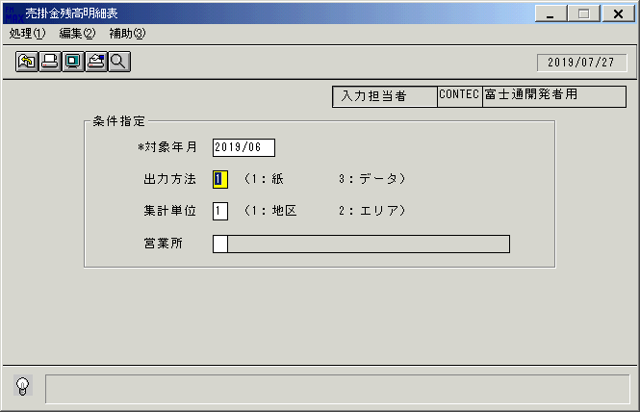
 |  |  | 操作内容 | 「出力方法 」を入力します。

 |  |  | ２．１．３．[売掛金残高明細表 ]ウィンドウ |  |  | 確認日 | 結果
 |  |  | 画面 | 
 |  |  | 操作内容 | 「集計単位」を入力します。

 |  |  | ２．１．４．[売掛金残高明細表 ]ウィンドウ |  |  | 確認日 | 結果
 |  |  | 画面 | 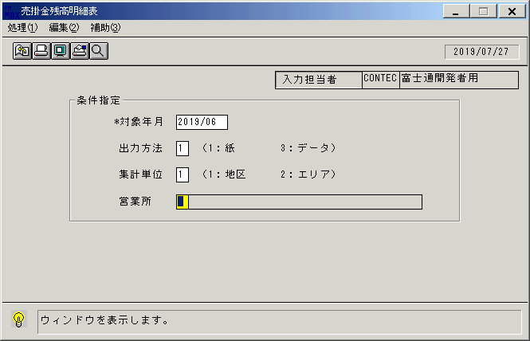
 |  |  | 操作内容 | 「営業所」のボックスにカーソルを合わせ、検索ボタンをクリックします。

 |  |  | ２．１．５．[売掛金残高明細表 ]ウィンドウ - [地区詳細 ]ウィンドウ |  |  | 確認日 | 結果
 |  |  | 画面 | 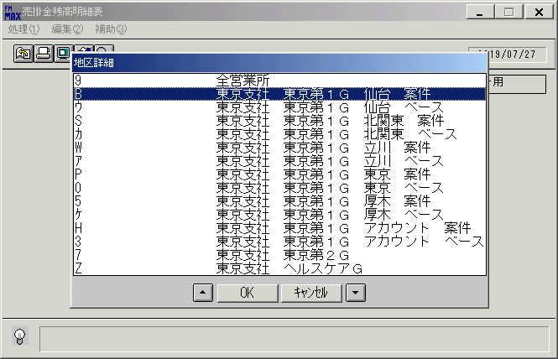
 |  |  | 操作内容 | 地区を選択し「OK」をクリックします。

 |  |  | ２．１．６．[売掛金残高明細表 ]ウィンドウ - [売掛金残高明細表 ]ウィンドウ |  |  | 確認日 | 結果
 |  |  | 画面 | 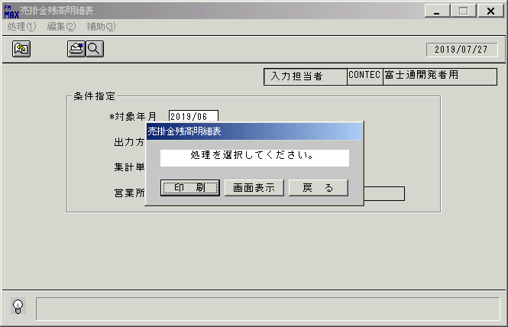
 |  |  | 操作内容 | 「画面表示」をクリックします。

 |  |  | ２．１．７．[売掛金残高明細表 ]ウィンドウ - [プリンタの設定 ]ウィンドウ |  |  | 確認日 | 結果
 |  |  | 画面 | 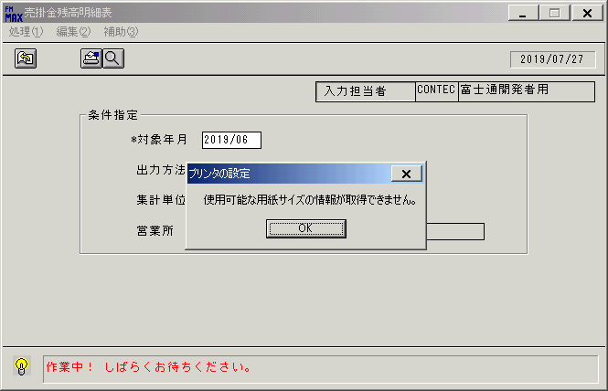
 |  |  | 操作内容 | 「OK」をクリックします。

 |  |  | ２．１．８．[デスクトップ]ウィンドウ - [売掛金残高明細表･ﾚﾎﾟｰﾄ ]ウィンドウ |  |  | 確認日 | 結果
 |  |  | 画面 | 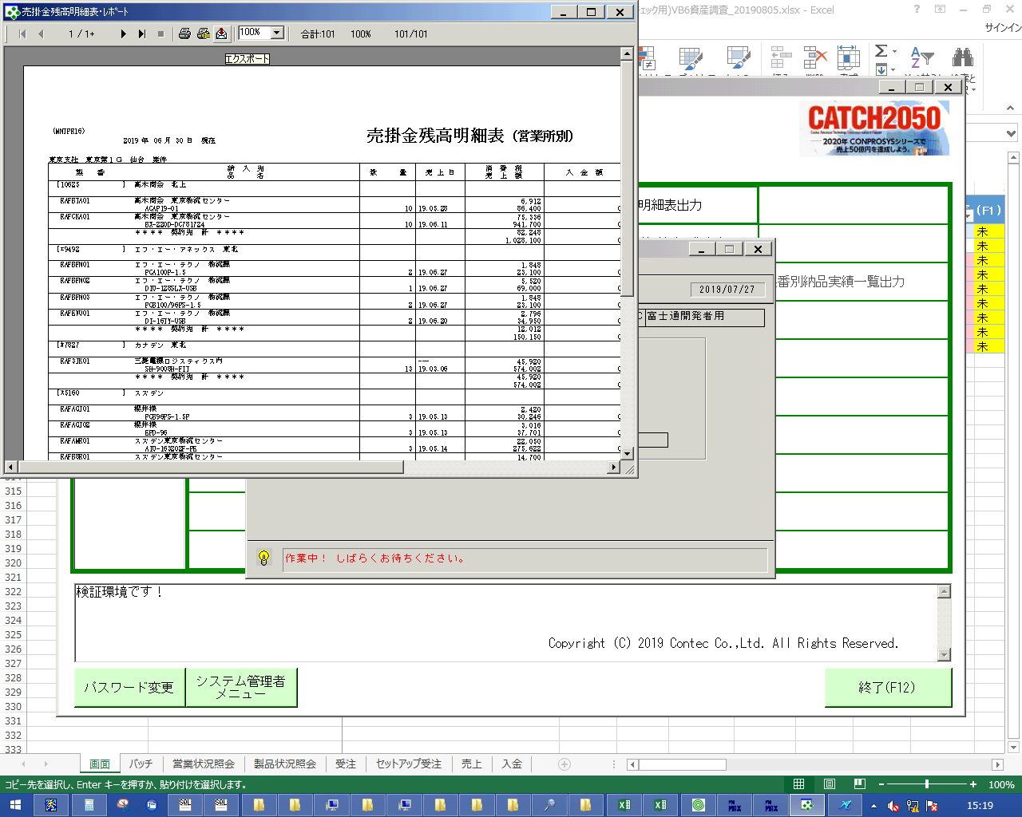
 |  |  | 操作内容 | 「エクスポート」ボタンをクリックし、PDFを保存します。

画面(売掛金残高明細表)
画面項目説明 |  |  |  | ユーザ名：㈱コンテック殿 |  |  |  |  |  |  | ｼｽﾃﾑ名：新総合情報システム |  |  |  |  |  | ﾌﾟﾛｾｽID/名：販売システム |  |  | 作成日:２００７年０１月０５日
 |  |  |  |  |  |  |  |  |  |  | ｼﾞｮﾌﾞID/名：MNT／月次帳票 |  |  |  |  |  | ﾌﾟﾛｸﾞﾗﾑID/名：MNTPR16/売掛金残高明細表(営業所別) |  |  | 作成者：FKS

 | 【画面項目説明】 |  | 画面名：売掛金残高明細表 |  |  |  |  |  |  |  |  |  | FormID：MNTPR16 |  |  | ﾓｰﾄﾞ |  | 初期状態
 |  |  |  |  |  |  |  |  |  |  |  |  |  |  |  | 権限
 | № | 入出力項目名 |  |  | 入力 |  | 表示 | 属性 | 表示桁 | 入力桁 | レ | データソース |  | 項目名(初期値） |  |  |  |  | 項目説明
 |  |  |  |  | 必須 | 任意

 | 1 | 入力担当者(ｺｰﾄﾞ) |  |  |  |  | ○ | X | 6 |  |  |  |  | ログインユーザーID
 | 2 | 入力担当者(名称) |  |  |  |  | ○ | NX | 20 |  |  | 担当者マスタ |  | 担当者名
 | 3 | 対象年月 |  |  | ○ |  |  | 9 | 7 | 6 |  | ユーザ管理情報テーブル |  | 月次仮締日（売り）の月度 |  |  |  |  | 数字のみ入力可能
 |  |  |  |  |  |  |  |  |  |  |  |  |  | (共通関数GET_GETUDOで取得) |  |  |  |  | 西暦："YYYY/MM"
 | 4 | 出力方法 |  |  |  | ○ |  | 9 | 1 | １ |  |  |  | 空白 | "1" |  |  |  | １：紙 ３：CSVデータ |  | 2009/10/6 ② UPD
 | 5 | 集計単位 |  |  |  | ○ |  | 9 | 1 | １ |  |  |  | 空白 | "1" |  |  |  | １：地区 ２：エリア |  | 2009/10/6 ② UPD
 | 6 | 集計単位名称 |  |  |  |  | ○ | NX | 30 |  |  | 月次帳票作成パラメータファイル |  | パラメータ１ |  |  |  |  | 帳票ID"KEY_EIGYO"で、集計単位"1"の名称を取得
 |  |  |  |  |  |  |  |  |  |  |  |  |  |  |  |  |  |  | 帳票ID"KEY_TIK"で、集計単位"2"の名称を取得
 | 7 | 営業所 |  |  |  | ○ |  | X | 1 | 1 |  |  |  | 空白
 | 8 | 営業所名 |  |  |  |  | ○ | NX | 20 |  |  |  |  | 空白

起動元EXE
システム情報
制御ファイル
データファイル
起動先EXE

